Test 1
Descripción de TEST | Se prueba que todas las señales de control, los registros del MIPS de las diferentes etapas y demás datos obtenidos desde la GUI
 | sean correctos. Para ello, se presenta una tabla con los valores esperados de cada registro/señal.
 | LWU R1, 8{R2} | J 8 | NOP (AND R1, R1, R1) | HALT 0 | HALT 1 | HALT 2 | HALT3 | HALT4
PC | 1 | 2 | 8 | 9 | 10 | 11 | 12 | 13
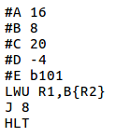
CC | 1 | 2 | 3 | 4 | 5 | 6 | 7 | 8
Output adder PC | 1 | 2 | 3 | 9 | 10 | 11 | 12 | 13
Instruction fetch | 9C410008 | 8000008 | 210824 | FFFFFFFF | FFFFFFFF | FFFFFFFF | FFFFFFFF | FFFFFFFF
Branch dir | - | A | 8 | 2D | 9 | A | B | C
Branch ctrl | - | 0 | 1 | 0 | 0 | 0 | 0 | 0
Data A | - | 0 | 0 | 0 | 0 | 0 | 0 | 0
Data B | - | 0 | 0 | 0 | 0 | 0 | 0 | 0
Valor inmediato con extensión de signo | - | 8 | 8 | 824 | FFFFFFFF | FFFFFFFF | FFFFFFFF | FFFFFFFF
reg_rs | - | R2 | R0 | R1 | R31 | R31 | R31 | R31
reg_rt | - | R1 | R0 | R1 | R31 | R31 | R31 | R31
reg_rd | - | R0 | R0 | R1 | R31 | R31 | R31 | R31
reg_halt_detected_ID_to_EX | - | 0 | 0 | 0 | 1 | 1 | 1 | 1
reg_select_bytes_mem_data_ID_to_EX | - | Word unsigned | Ninguno | Ninguno | Ninguno | Ninguno | Ninguno | Ninguno
reg_RegDst | - | Rt | Rt | Rd | Rt | Rt | Rt | Rt
reg_RegWrite_ID_to_EX | - | Si | No | Si | No | No | No | No
reg_ALUSrc | - | Valor Inmediato | Registro B | Registro B | Reg B | Reg B | Reg B | Reg B
reg_MemRead_ID_to_EX | - | Si | No | No | No | No | No | No
reg_MemWrite_ID_to_EX | - | No | No | No | No | No | No | No
reg_MemtoReg_ID_to_EX | - | Si | No | No | No | No | No | No
reg_ALUOp | - | 0 | 1 | 2 | 0 | 0 | 0 | 0
reg_ALUCtrl | - | 2 | 14 | 0 | 2 | 2 | 2 | 2
Flag Branch | - | 0 | J, JAL | 0 | 0 | 0 | 0 | 0
Resultado ALU | - | - | 8 | 3 | 0 | 0 | 0 | 0
Dato a escribir en memoria | - | - | 0 | 0 | 0 | 0 | 0 | 0
reg_RegWrite_EX_to_MEM | - | - | Si | No | Si | No | No | No
reg_MemRead_EX_to_MEM | - | - | Si | No | No | No | No | No
reg_MemWrite_EX_to_MEM | - | - | No | No | No | No | No | No
reg_MemtoReg_EX_to_MEM | - | - | Si | No | No | No | No | No
reg_select_bytes_mem_datos_EX_to_MEM | - | - | Word unsigned | Ninguno | Ninguno | Ninguno | Ninguno | Ninguno
reg_halt_detected_EX_to_MEM | - | - | 0 | 0 | 0 | 1 | 1 | 1
reg_registro_destino_EX_to_MEM | - | - | R1 | R0 | R1 | R31 | R31 | R31
DATA ALU | - | - | - | 8 | 3 | 0 | 0 | 0
DATA MEM | - | - | - | 0 | 0 | 0 | 0 | 0
reg_RegWrite_MEM_to_WB | - | - | - | Si | No | Si | No | No
reg_MemtoReg_MEM_to_WB | - | - | - | Si | No | No | No | No
reg_halt_detected_MEM_to_WB | - | - | - | 0 | 0 | 0 | 1 | 1
reg_registro_destino_MEM_to_WB | - | - | - | R1 | R0 | R1 | R31 | R31
reg_halt_detected_WB_to_Debug_Unit | 0 | 0 | 0 | 0 | 0 | 0 | 0 | 1

Test 3
Descripción de TEST | Se prueba que Ios valores obtenidos tanto de los 32 registros del MIPS como de la memoria de datos sean correctos.
 | Para ello, se presenta una tabla con los valores finales esperados de cada registro y de las posiciones usadas de la memoria de datos.
 | Registros | Dato | Memoria | Dato
 | R0 | 0 | dir 0 | A
 | R1 | A | dir 1 | 5
 | R2 | 5 | dir 2 | F
 | R3 | A | dir 3FF | 0
 | R4 | 5
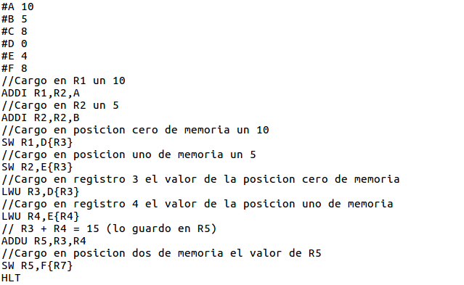
 | R5 | F
 | R6 | 0
 | R7 | 0
 | R8 | 0
 | R9 | 0
 | R10 | 0
 | R11 | 0
 | R12 | 0
 | R13 | 0
 | R14 | 0
 | R15 | 0
 | R16 | 0
 | R17 | 0
 | R18 | 0
 | R19 | 0
 | R20 | 0
 | R21 | 0
 | R22 | 0
 | R23 | 0
 | R24 | 0
 | R25 | 0
 | R26 | 0
 | R27 | 0
 | R28 | 0
 | R29 | 0
 | R30 | 0
 | R31 | 0

Test 4
Descripción de TEST | Se prueba que Ios valores obtenidos tanto de los 32 registros del MIPS como de la memoria de datos sean correctos.
 | Para ello, se presenta una tabla con los valores finales esperados de cada registro y de las posiciones usadas de la memoria de datos.
 | Registros | Dato | Memoria | Dato
 | R0 | 0 | dir 3FF | 0
 | R1 | A
 | R2 | F
 | R3 | F
 | R4 | 0
 | R5 | 0
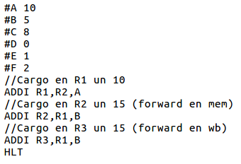
 | R6 | 0
 | R7 | 0
 | R8 | 0
 | R9 | 0
 | R10 | 0
 | R11 | 0
 | R12 | 0
 | R13 | 0
 | R14 | 0
 | R15 | 0
 | R16 | 0
 | R17 | 0
 | R18 | 0
 | R19 | 0
 | R20 | 0
 | R21 | 0
 | R22 | 0
 | R23 | 0
 | R24 | 0
 | R25 | 0
 | R26 | 0
 | R27 | 0
 | R28 | 0
 | R29 | 0
 | R30 | 0
 | R31 | 0

Test 5
Descripción de TEST | Se prueba que Ios valores obtenidos tanto de los 32 registros del MIPS como de la memoria de datos sean correctos.
 | Para ello, se presenta una tabla con los valores finales esperados de cada registro y de las posiciones usadas de la memoria de datos.
 | Registros | Dato | Memoria | Dato
 | R0 | 0 | dir 000 | A
 | R1 | A | dir 3FF | 0
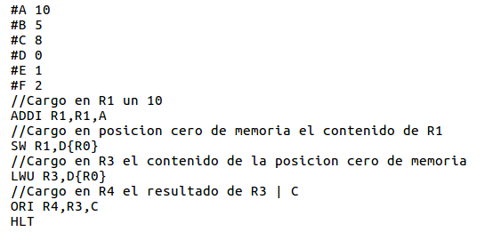
 | R2 | 0
 | R3 | A
 | R4 | A
 | R5 | 0
 | R6 | 0
 | R7 | 0
 | R8 | 0
 | R9 | 0
 | R10 | 0
 | R11 | 0
 | R12 | 0
 | R13 | 0
 | R14 | 0
 | R15 | 0
 | R16 | 0
 | R17 | 0
 | R18 | 0
 | R19 | 0
 | R20 | 0
 | R21 | 0
 | R22 | 0
 | R23 | 0
 | R24 | 0
 | R25 | 0
 | R26 | 0
 | R27 | 0
 | R28 | 0
 | R29 | 0
 | R30 | 0
 | R31 | 0

Test 6
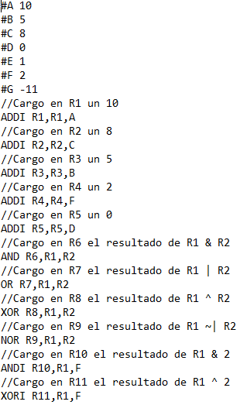
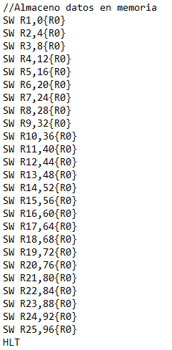
Descripción de TEST | Se prueba que Ios valores obtenidos tanto de los 32 registros del MIPS como de la memoria de datos sean correctos.
 | Para ello, se presenta una tabla con los valores finales esperados de cada registro y de las posiciones usadas de la memoria de datos.
 | Registros | Dato | Memoria | Dato
 | R0 | 0 | dir 0 | A
 | R1 | A | dir 1 | 8
 | R2 | 8 | dir 2 | 5
 | R3 | 5 | dir 3 | 2
 | R4 | 2 | dir 4 | 0
 | R5 | 0 | dir 5 | 8
 | R6 | 8 | dir 6 | A
 | R7 | A | dir 7 | 2
 | R8 | 2 | dir 8 | FFFF FFF5
 | R9 | FFFF FFF5 | dir 9 | 2
 | R10 | 2 | dir 10 | 8
 | R11 | 8 | dir 11 | 2
 | R12 | 2 | dir 12 | FFFF FFFE
 | R13 | FFFF FFFE | dir 13 | 1
 | R14 | 1 | dir 14 | 0
 | R15 | 0 | dir 15 | 0
 | R16 | 0 | dir 16 | 1
 | R17 | 1 | dir 17 | 0
 | R18 | 0 | dir 18 | 0
 | R19 | 0 | dir 19 | 1
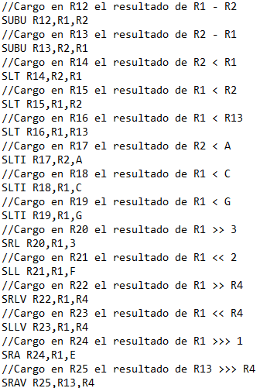
 | R20 | 1 | dir 20 | 28
 | R21 | 28 | dir 21 | 2
 | R22 | 2 | dir 22 | 28
 | R23 | 28 | dir 23 | 5
 | R24 | 5 | dir 24 | FFFF FFFF
 | R25 | FFFF FFFF | dir 3FF | 0
 | R26 | 0
 | R27 | 0
 | R28 | 0
 | R29 | 0
 | R30 | 0
 | R31 | 0

Test 7
Descripción de TEST | Se prueba que Ios valores obtenidos tanto de los 32 registros del MIPS como de la memoria de datos sean correctos.
 | Para ello, se presenta una tabla con los valores finales esperados de cada registro y de las posiciones usadas de la memoria de datos.
 | Registros | Dato | Memoria | Dato
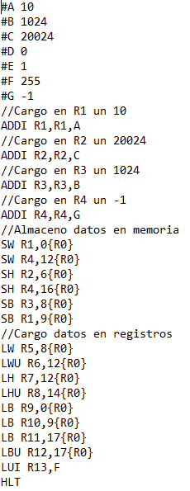
 | R0 | 0 | dir 0 | A
 | R1 | A | dir 1 | 4e38 0000
 | R2 | 4E 38 | dir 2 | 0000 0A00
 | R3 | 400 | dir 3 | FFFF FFFF
 | R4 | FFFF FFFF | dir 4 | 0000 FFFF
 | R5 | 0000 0A00 | dir 5 | 0
 | R6 | FFFF FFFF | dir 6 | 0
 | R7 | FFFF FFFF | dir 7 | 0
 | R8 | 0000 FFFF | dir 8 | 0
 | R9 | A | dir 9 | 0
 | R10 | A | dir 10 | 0
 | R11 | FFFF FFFF | dir 11 | 0
 | R12 | 0000 00FF | dir 12 | 0
 | R13 | 00FF 0000 | dir 13 | 0
 | R14 | 0 | dir 14 | 0
 | R15 | 0 | dir 15 | 0
 | R16 | 0 | dir 16 | 0
 | R17 | 0 | dir 17 | 0
 | R18 | 0 | dir 18 | 0
 | R19 | 0 | dir 19 | 0
 | R20 | 0 | dir 20 | 0
 | R21 | 0 | dir 21 | 0
 | R22 | 0 | dir 22 | 0
 | R23 | 0 | dir 23 | 0
 | R24 | 0 | dir 24 | 0
 | R25 | 0 | dir 3FF | 0
 | R26 | 0
 | R27 | 0
 | R28 | 0
 | R29 | 0
 | R30 | 0
 | R31 | 0

